Extended Data Fig.5a
Extended Data Fig. 5a
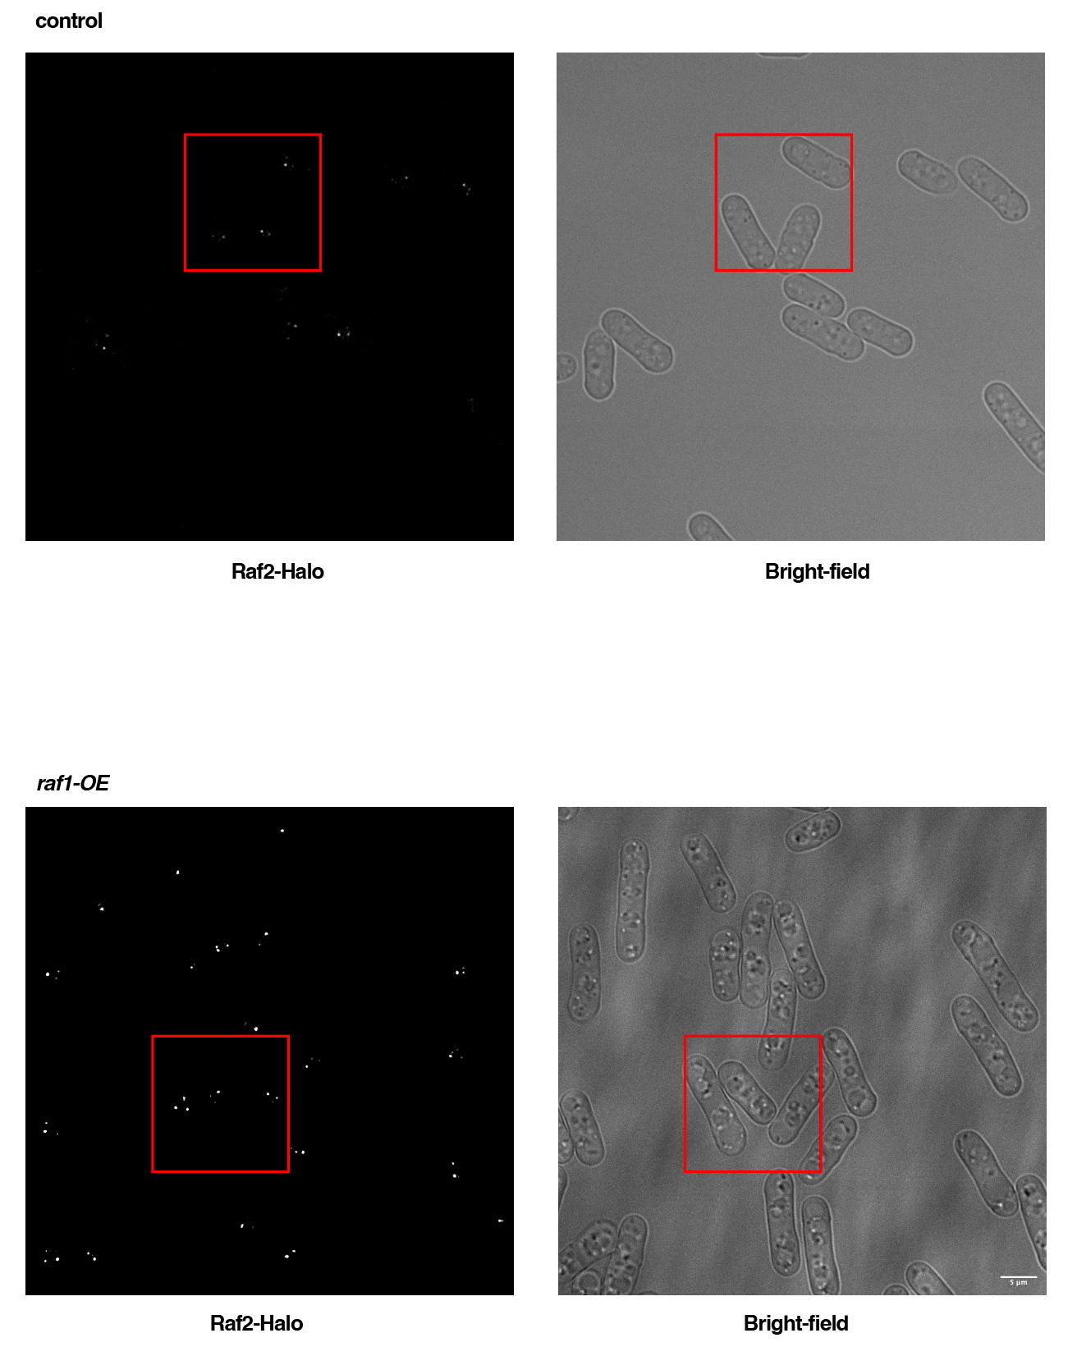
 | Extended Data Fig. 5a (rigth top panel) |  |  |  |  |  |  | Extended Data Fig. 5a (right bottom panel)

 |  | % Cell population |  |  |  |  |  | Raf2 foci intensity (AU) |  | Median
 | Sample | < 3 dots |  |  | >= 3 dots |  |  | control | raf1-OE | control | raf1-OE
 | control | 72.0930233 | 79.4871795 | 78.8461538 | 27.9069767 | 20.5128205 | 21.1538462 | 73509.5517 | 34776 | 39071.7 | 71348.2
 | raf1-OE | 35.2941176 | 37.2093023 | 33.8235294 | 64.7058824 | 62.7906977 | 66.1764706 | 49826.931 | 69083.8966
 |  |  |  |  |  |  |  | 59982.3793 | 118113.207
 |  |  |  |  |  |  |  | 43233.5517 | 48338.5862
 |  |  |  |  |  |  |  | 30956.6552 | 35946.4828
 |  | < 3 dots |  |  | >= 3 dots |  |  | 54972.6897 | 112877.862
 | Sample | mean | SD | n | mean | SD | n | 104527.069 | 26791.8621
 | control | 76.808785533 | 4.0965276232 | 3 | 23.191214467 | 4.0965276232 | 3 | 66202.4138 | 67290.1034
 | raf1-OE | 35.442316433 | 1.6977445931 | 3 | 64.557683567 | 1.6977445931 | 3 | 39250.0345 | 61969.1034
 |  |  |  |  |  |  |  | 28712.7241 | 164990.379
 |  |  |  |  |  |  |  | 33812.5517 | 70515.3103
 |  |  |  |  |  |  |  | 53653.1724 | 7858.5172
 |  |  |  |  |  |  |  | 40873.7586 | 66358.9655
 |  |  |  |  |  |  |  | 29218.8621 | 206469.207
 |  |  |  |  |  |  |  | 41424.3448 | 32515.5862
 |  |  |  |  |  |  |  | 63199.3103 | 34841.9655
 |  |  |  |  |  |  |  | 30640.4138 | 62663.9655
 |  |  |  |  |  |  |  | 51584.069 | 55387.6552
 |  |  |  |  |  |  |  | 52196.8621 | 141587.138
 |  |  |  |  |  |  |  | 55179.931 | 52631.5517
 |  |  |  |  |  |  |  | 35239.6207 | 25386.8966
 |  |  |  |  |  |  |  | 122273.172 | 111899.276
 |  |  |  |  |  |  |  | 67621.0345 | 39229.4828
 |  |  |  |  |  |  |  | 106475.448 | 199951.31
 |  |  |  |  |  |  |  | 63400.6207 | 56610.1034
 |  |  |  |  |  |  |  | 36562.5862 | 30051.3103
 |  |  |  |  |  |  |  | 48748.7931 | 144101.207
 |  |  |  |  |  |  |  | 42975.3103 | 66900.2069
 |  |  |  |  |  |  |  | 33845.4483 | 134848.483
 |  |  |  |  |  |  |  | 37036.6897 | 66788.7586
 |  |  |  |  |  |  |  | 51958.4828 | 95167.6207
 |  |  |  |  |  |  |  | 37943.1724 | 166283.552
 |  |  |  |  |  |  |  | 111552.241 | 28867.8966
 |  |  |  |  |  |  |  | 35994.8621 | 219997.966
 |  |  |  |  |  |  |  | 50681.5172 | 95111.8966
 |  |  |  |  |  |  |  | 71113.8621 | 36190.4828
 |  |  |  |  |  |  |  | 37754.5517 | 28601.0345
 |  |  |  |  |  |  |  | 25145.4828 | 60466
 |  |  |  |  |  |  |  | 62067.2069 | 38258.2759
 |  |  |  |  |  |  |  | 29890.3448 | 155035.621
 |  |  |  |  |  |  |  | 41059.7586 | 34063.6552
 |  |  |  |  |  |  |  | 51288.1724 | 47329.4138
 |  |  |  |  |  |  |  | 109265.828 | 287391.966
 |  |  |  |  |  |  |  | 36207.8966 | 54970.3793
 |  |  |  |  |  |  |  | 24291.069 | 88256.4483
 |  |  |  |  |  |  |  | 59010.9655 | 101079.345
 |  |  |  |  |  |  |  | 40314.3103 | 153424.414
 |  |  |  |  |  |  |  | 18891.6207 | 72532.7586
 |  |  |  |  |  |  |  | 17215.6897 | 246742.31
 |  |  |  |  |  |  |  | 20345.7586 | 79094.3793
 |  |  |  |  |  |  |  | 14321.5172 | 44120.4138
 |  |  |  |  |  |  |  | 19886.1724 | 65970.5172
 |  |  |  |  |  |  |  | 8997.7931 | 158685.379
 |  |  |  |  |  |  |  | 19199.2069 | 57458.3103
 |  |  |  |  |  |  |  | 39526.3103 | 155496.897
 |  |  |  |  |  |  |  | 22314.2414 | 217514.069
 |  |  |  |  |  |  |  | 21307.5517 | 95013.931
 |  |  |  |  |  |  |  | 17476.1379 | 52620.8276
 |  |  |  |  |  |  |  | 14167.1379 | 243984.379
 |  |  |  |  |  |  |  | 17760.9655 | 60982.0345
 |  |  |  |  |  |  |  | 10922.6552 | 58114.3793
 |  |  |  |  |  |  |  | 31010.5172 | 10177.3103
 |  |  |  |  |  |  |  | 80769.5862 | 67209.6207
 |  |  |  |  |  |  |  | 35430.9655 | 189647.414
 |  |  |  |  |  |  |  | 36693.2759 | 17328.6207
 |  |  |  |  |  |  |  | 29733.8966 | 35209.4483
 |  |  |  |  |  |  |  | 9833.4483 | 46349.4828
 |  |  |  |  |  |  |  | 6757.6207 | 114234.207
 |  |  |  |  |  |  |  | 9338.069 | 58138.2414
 |  |  |  |  |  |  |  | 25604.6552 | 134347.034
 |  |  |  |  |  |  |  | 13930.1379 | 45454
 |  |  |  |  |  |  |  | 18222.4138 | 25121.6897
 |  |  |  |  |  |  |  | 20560.4483 | 96846.5172
 |  |  |  |  |  |  |  | 16823.931 | 51387.1034
 |  |  |  |  |  |  |  | 5038.1034 | 220194.483
 |  |  |  |  |  |  |  | 20511.069 | 192217.897
 |  |  |  |  |  |  |  | 36285.8276 | 52958.5862
 |  |  |  |  |  |  |  | 21519.6897 | 239354.966
 |  |  |  |  |  |  |  | 19738.7241 | 86145.3448
 |  |  |  |  |  |  |  | 39071.6552 | 84331.2414
 |  |  |  |  |  |  |  | 19772.6897 | 84080.7241
 |  |  |  |  |  |  |  | 18349.1724 | 46391.5862
 |  |  |  |  |  |  |  | 22558.2414 | 72552.5862
 |  |  |  |  |  |  |  | 7781.8966 | 35501.1379
 |  |  |  |  |  |  |  | 27745.4483 | 31543.7241
 |  |  |  |  |  |  |  | 23150.6897 | 20825.5172
 |  |  |  |  |  |  |  | 29502.2759 | 44810.7586
 |  |  |  |  |  |  |  | 10093.6552 | 52844
 |  |  |  |  |  |  |  | 21028.2414 | 177091.276
 |  |  |  |  |  |  |  | 30688.8276 | 68813.2069
 |  |  |  |  |  |  |  | 19452.0345 | 63059.2069
 |  |  |  |  |  |  |  | 152151.172 | 41652.3448
 |  |  |  |  |  |  |  | 66517.1034 | 94032.2759
 |  |  |  |  |  |  |  | 26168.4828 | 38626.4828
 |  |  |  |  |  |  |  | 31536.2759 | 28985.8276
 |  |  |  |  |  |  |  | 27883.5517 | 106033.103
 |  |  |  |  |  |  |  | 50977.9655 | 174157.448
 |  |  |  |  |  |  |  | 39843.1034 | 38548.8966
 |  |  |  |  |  |  |  | 50835.2414 | 49244.069
 |  |  |  |  |  |  |  | 38746.069 | 43912.069
 |  |  |  |  |  |  |  | 115850.069 | 26971.6552
 |  |  |  |  |  |  |  | 100146.172 | 71783.2069
 |  |  |  |  |  |  |  | 42409.069 | 82448.7586
 |  |  |  |  |  |  |  | 41267.6897 | 58948.7586
 |  |  |  |  |  |  |  | 64452.3793 | 273048.103
 |  |  |  |  |  |  |  | 47867.931 | 88950.9655
 |  |  |  |  |  |  |  | 49788.6897 | 53543.1724
 |  |  |  |  |  |  |  | 108899.862 | 71212.4138
 |  |  |  |  |  |  |  | 54706.2069 | 193638.345
 |  |  |  |  |  |  |  | 41033.7586 | 96006.4483
 |  |  |  |  |  |  |  | 25012.069 | 92231.7241
 |  |  |  |  |  |  |  | 42691.3793 | 87830.8621
 |  |  |  |  |  |  |  | 67447.5172 | 45521.5862
 |  |  |  |  |  |  |  | 56320.1034 | 78697.7931
 |  |  |  |  |  |  |  | 73857.2759 | 71642.5517
 |  |  |  |  |  |  |  | 44248.4138 | 171087.828
 |  |  |  |  |  |  |  | 78138.3793 | 58076
 |  |  |  |  |  |  |  | 45823.3103 | 194236.034
 |  |  |  |  |  |  |  | 43715.8966 | 70104.2759
 |  |  |  |  |  |  |  | 27949.8966 | 47519.8966
 |  |  |  |  |  |  |  | 40788.1724 | 121817.69
 |  |  |  |  |  |  |  | 57001.3103 | 28466.1724
 |  |  |  |  |  |  |  | 41922.1724 | 129824.793
 |  |  |  |  |  |  |  | 26052.8621 | 224275.379
 |  |  |  |  |  |  |  | 89966.8276 | 72030.6207
 |  |  |  |  |  |  |  | 30166.7931 | 170170.414
 |  |  |  |  |  |  |  | 49449.6897 | 133830.483
 |  |  |  |  |  |  |  | 32978.5517 | 1218.1034
 |  |  |  |  |  |  |  | 34718.2759 | 37063.069
 |  |  |  |  |  |  |  | 53101.6552 | 163383.345
 |  |  |  |  |  |  |  | 41577.4483 | 42331.0345
 |  |  |  |  |  |  |  | 56962.0345 | 163222.828
 |  |  |  |  |  |  |  | 53158.7931 | 77916.1724
 |  |  |  |  |  |  |  | 30968.069 | 34617.4828
 |  |  |  |  |  |  |  | 62504.7586 | 160136.207
 |  |  |  |  |  |  |  | 35492.4138 | 51094.1724
 |  |  |  |  |  |  |  | 41377.6552 | 97142.6552
 |  |  |  |  |  |  |  | 29722.6897 | 152301.966
 |  |  |  |  |  |  |  | 101947.517 | 23391.5862
 |  |  |  |  |  |  |  | 44619.4828 | 96183.4828
 |  |  |  |  |  |  |  | 38186.4138 | 53390.4828
 |  |  |  |  |  |  |  | 57217.2759 | 49662.069
 |  |  |  |  |  |  |  | 47159.8621 | 105966.483
 |  |  |  |  |  |  |  | 38682.7241 | 114022.621
 |  |  |  |  |  |  |  | 30923.4828 | 138669.897
 |  |  |  |  |  |  |  | 48668.7241 | 46893.6552
 |  |  |  |  |  |  |  | 35514.2069 | 58064.5172
 |  |  |  |  |  |  |  | 65999.931 | 38184.1379
 |  |  |  |  |  |  |  | 111655.586 | 46670.8276
 |  |  |  |  |  |  |  | 28593.8276 | 59334.6897
 |  |  |  |  |  |  |  | 53763.1724 | 70181.6552
 |  |  |  |  |  |  |  |  | 58423.4483
 |  |  |  |  |  |  |  |  | 192236.724
 |  |  |  |  |  |  |  |  | 80286.7586
 |  |  |  |  |  |  |  |  | 71484
 |  |  |  |  |  |  |  |  | 37130.7931
 |  |  |  |  |  |  |  |  | 33630.2069
 |  |  |  |  |  |  |  |  | 100086.276
 |  |  |  |  |  |  |  |  | 89794.6207
 |  |  |  |  |  |  |  |  | 66554.3793
 |  |  |  |  |  |  |  |  | 228403.552
 |  |  |  |  |  |  |  |  | 110826.69
 |  |  |  |  |  |  |  |  | 165880.586
 |  |  |  |  |  |  |  |  | 47113.5172
 |  |  |  |  |  |  |  |  | 44331
 |  |  |  |  |  |  |  |  | 41741.5517
 |  |  |  |  |  |  |  |  | 280643.034
 |  |  |  |  |  |  |  |  | 82525.3793
 |  |  |  |  |  |  |  |  | 105447
 |  |  |  |  |  |  |  |  | 62501.1724
 |  |  |  |  |  |  |  |  | 104615.828
 |  |  |  |  |  |  |  |  | 143386.759
 |  |  |  |  |  |  |  |  | 51371.8966
 |  |  |  |  |  |  |  |  | 48827.7931
 |  |  |  |  |  |  |  |  | 120408.931
 |  |  |  |  |  |  |  |  | 177305.034
 |  |  |  |  |  |  |  |  | 195467.103
 |  |  |  |  |  |  |  |  | 64466.1034
 |  |  |  |  |  |  |  |  | 45559.8621
 |  |  |  |  |  |  |  |  | 103709.655
 |  |  |  |  |  |  |  |  | 40287.4138
 |  |  |  |  |  |  |  |  | 36480.8966
 |  |  |  |  |  |  |  |  | 38682.2414
 |  |  |  |  |  |  |  |  | 125013.138
 |  |  |  |  |  |  |  |  | 27108.4483
 |  |  |  |  |  |  |  |  | 132323.862
 |  |  |  |  |  |  |  |  | 64305.4828
 |  |  |  |  |  |  |  |  | 70511.5862
 |  |  |  |  |  |  |  |  | 39301.2069
 |  |  |  |  |  |  |  |  | 81171.4138
 |  |  |  |  |  |  |  |  | 25332.1379
 |  |  |  |  |  |  |  |  | 192150.759
 |  |  |  |  |  |  |  |  | 55248.1724
 |  |  |  |  |  |  |  |  | 254257.103
 |  |  |  |  |  |  |  |  | 37243
 |  |  |  |  |  |  |  |  | 156912.172
 |  |  |  |  |  |  |  |  | 202488.897
 |  |  |  |  |  |  |  |  | 94069.8276
 |  |  |  |  |  |  |  |  | 92041.8621
 |  |  |  |  |  |  |  |  | 80739.3793
 |  |  |  |  |  |  |  |  | 79615.5517
 |  |  |  |  |  |  |  |  | 23591.1724
 |  |  |  |  |  |  |  |  | 173651.345
 |  |  |  |  |  |  |  |  | 113543.241
 |  |  |  |  |  |  |  |  | 44389.8276
 |  |  |  |  |  |  |  |  | 166335.586
 |  |  |  |  |  |  |  |  | 252734.379
 |  |  |  |  |  |  |  |  | 45721.4483
 |  |  |  |  |  |  |  |  | 64009.931
 |  |  |  |  |  |  |  |  | 174449.069
 |  |  |  |  |  |  |  |  | 79212.5862
 |  |  |  |  |  |  |  |  | 195422.103
 |  |  |  |  |  |  |  |  | 134918.138
 |  |  |  |  |  |  |  |  | 56574.1379
 |  |  |  |  |  |  |  |  | 170041.69
 |  |  |  |  |  |  |  |  | 183396.69
 |  |  |  |  |  |  |  |  | 221983.517
 |  |  |  |  |  |  |  |  | 74261.6897
 |  |  |  |  |  |  |  |  | 48854.7586
 |  |  |  |  |  |  |  |  | 134574.138
 |  |  |  |  |  |  |  |  | 53566.931
 |  |  |  |  |  |  |  |  | 64635.2414
 |  |  |  |  |  |  |  |  | 70937.4828
 |  |  |  |  |  |  |  |  | 40660.5517
 |  |  |  |  |  |  |  |  | 127019.483
 |  |  |  |  |  |  |  |  | 34800.3793
 |  |  |  |  |  |  |  |  | 127097.621
 |  |  |  |  |  |  |  |  | 53596.3793
 |  |  |  |  |  |  |  |  | 38656.5862
 |  |  |  |  |  |  |  |  | 47597.8621
 |  |  |  |  |  |  |  |  | 61951.3793
 |  |  |  |  |  |  |  |  | 162846
 |  |  |  |  |  |  |  |  | 73935.9655
 |  |  |  |  |  |  |  |  | 54212.8276
 |  |  |  |  |  |  |  |  | 47468.1379
 |  |  |  |  |  |  |  |  | 201487.517
 |  |  |  |  |  |  |  |  | 36249.4138
 |  |  |  |  |  |  |  |  | 233811.862
 |  |  |  |  |  |  |  |  | 39022.5517
 |  |  |  |  |  |  |  |  | 45637.2069
 |  |  |  |  |  |  |  |  | 66268.4483
 |  |  |  |  |  |  |  |  | 126362.552
 |  |  |  |  |  |  |  |  | 119676.345
 |  |  |  |  |  |  |  |  | 147468.793
 |  |  |  |  |  |  |  |  | 149603.517
 |  |  |  |  |  |  |  |  | 99373.4138
 |  |  |  |  |  |  |  |  | 112585.69
 |  |  |  |  |  |  |  |  | 61941.9655
 |  |  |  |  |  |  |  |  | 18900.931
 |  |  |  |  |  |  |  |  | 34077
 |  |  |  |  |  |  |  |  | 31654.4138
 |  |  |  |  |  |  |  |  | 79835.2759
 |  |  |  |  |  |  |  |  | 115828.31
 |  |  |  |  |  |  |  |  | 108686.724
 |  |  |  |  |  |  |  |  | 66627.5517
 |  |  |  |  |  |  |  |  | 123273.862
 |  |  |  |  |  |  |  |  | 51991.3103
 |  |  |  |  |  |  |  |  | 190582.966
 |  |  |  |  |  |  |  |  | 42449.3103
 |  |  |  |  |  |  |  |  | 136336.69
 |  |  |  |  |  |  |  |  | 103061.897
 |  |  |  |  |  |  |  |  | 62991.4138
 |  |  |  |  |  |  |  |  | 145857.448
 |  |  |  |  |  |  |  |  | 173543.793
 |  |  |  |  |  |  |  |  | 23001.8966
 |  |  |  |  |  |  |  |  | 86520.8966
 |  |  |  |  |  |  |  |  | 42299.6897
 |  |  |  |  |  |  |  |  | 131202.517
 |  |  |  |  |  |  |  |  | 88306.2414
 |  |  |  |  |  |  |  |  | 27714.931
 |  |  |  |  |  |  |  |  | 104494.828
 |  |  |  |  |  |  |  |  | 72809.3448
 |  |  |  |  |  |  |  |  | 161926.517
 |  |  |  |  |  |  |  |  | 167058.621
 |  |  |  |  |  |  |  |  | 36322.7586
 |  |  |  |  |  |  |  |  | 35031.3448
 |  |  |  |  |  |  |  |  | 33238.2414
 |  |  |  |  |  |  |  |  | 98689.5172

Extended Data Fig.5b
Extended Data Fig. 5b | Extended Data Fig. 5b (rigth top panel) |  |  |  |  |  |  | Extended Data Fig. 5b (right bottom panel)
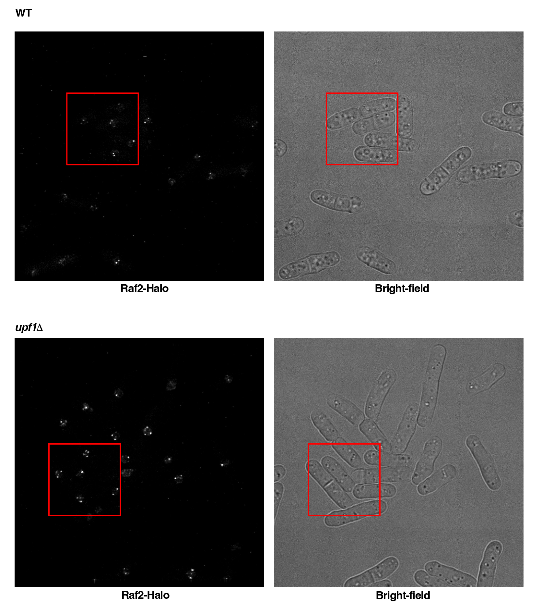
 |  | % Cell population |  |  |  |  |  | Raf2 foci intensity (AU) |  | Median
 | Sample | < 3 dots |  |  | >= 3 dots |  |  | WT | upf1Δ | WT | upf1Δ
 | WT | 75.6410256 | 75 | 69.5652174 | 24.3589744 | 25 | 30.4347826 | 30308.7422 | 20377.0234 | 23508.8 | 37106.2
 | upf1Δ | 45.3125 | 36.1111111 | 26.9230769 | 54.6875 | 63.8888889 | 73.0769231 | 44591.2396 | 54807.9766
 |  |  |  |  |  |  |  | 13767.1068 | 54234.1849
 |  |  |  |  |  |  |  | 15988.9349 | 44628.4557
 |  |  |  |  |  |  |  | 17411.8646 | 24976.4323
 |  | < 3 dots |  |  | >= 3 dots |  |  | 9803.6432 | 21142.4401
 | Sample | mean | SD | n | mean | SD | n | 27744.612 | 35674.3854
 | WT | 73.402081 | 3.3382435754 | 3 | 26.597919 | 3.3382435754 | 3 | 11852.1042 | 17786.0677
 | upf1Δ | 36.115562667 | 9.1947123582 | 3 | 63.884437333 | 9.1947123582 | 3 | 17699.7083 | 60242.9896
 |  |  |  |  |  |  |  | 12117.4401 | 122641.982
 |  |  |  |  |  |  |  | 20770.0964 | 23433.474
 |  |  |  |  |  |  |  | 21553.224 | 31310.7734
 |  |  |  |  |  |  |  | 17355.9479 | 25856.8437
 |  |  |  |  |  |  |  | 22477.7161 | 62331.2839
 |  |  |  |  |  |  |  | 15779.8073 | 42189.0286
 |  |  |  |  |  |  |  | 54137.6328 | 47760.9557
 |  |  |  |  |  |  |  | 74043.3151 | 56861.3438
 |  |  |  |  |  |  |  | 35389.3359 | 48386.0391
 |  |  |  |  |  |  |  | 16772.7865 | 57839.5703
 |  |  |  |  |  |  |  | 21169.3333 | 15944.1849
 |  |  |  |  |  |  |  | 43317.1484 | 74128.5312
 |  |  |  |  |  |  |  | 39847.388 | 59047.3802
 |  |  |  |  |  |  |  | 55574.9948 | 20041.8672
 |  |  |  |  |  |  |  | 40816.5599 | 30362.4375
 |  |  |  |  |  |  |  | 26098.2188 | 35435.2448
 |  |  |  |  |  |  |  | 34580.5521 | 62533.2161
 |  |  |  |  |  |  |  | 5513.9271 | 39360.138
 |  |  |  |  |  |  |  | 59877.3255 | 49221.5625
 |  |  |  |  |  |  |  | 21383.8281 | 84526.8177
 |  |  |  |  |  |  |  | 16161.3802 | 57023.0964
 |  |  |  |  |  |  |  | 79105.6172 | 80972.1719
 |  |  |  |  |  |  |  | 68726.1276 | 32949.8594
 |  |  |  |  |  |  |  | 46978.0938 | 15288.6198
 |  |  |  |  |  |  |  | 19911.1771 | 62433.0234
 |  |  |  |  |  |  |  | 19030.6224 | 16768.8646
 |  |  |  |  |  |  |  | 48073.7214 | 84474.9271
 |  |  |  |  |  |  |  | 119935.714 | 103658.005
 |  |  |  |  |  |  |  | 38915.8906 | 34224.75
 |  |  |  |  |  |  |  | 14578.6953 | 17457.9948
 |  |  |  |  |  |  |  | 29381.3385 | 68849.7292
 |  |  |  |  |  |  |  | 79026.3151 | 40685.2865
 |  |  |  |  |  |  |  | 81306.8099 | 37453.4896
 |  |  |  |  |  |  |  | 31761.6823 | 16878.2474
 |  |  |  |  |  |  |  | 51061.4401 | 38474.8984
 |  |  |  |  |  |  |  | 18845.9714 | 40656.2005
 |  |  |  |  |  |  |  | 9982.724 | 47481.9818
 |  |  |  |  |  |  |  | 30157.7135 | 81497.474
 |  |  |  |  |  |  |  | 11565.5964 | 23104.6172
 |  |  |  |  |  |  |  | 45516.7135 | 21473.638
 |  |  |  |  |  |  |  | 29835.6927 | 31992.8828
 |  |  |  |  |  |  |  | 9459.4635 | 55896.974
 |  |  |  |  |  |  |  | 15353.2526 | 23764.474
 |  |  |  |  |  |  |  | 98947.0703 | 18384.4323
 |  |  |  |  |  |  |  | 35257.0495 | 105187.034
 |  |  |  |  |  |  |  | 37565.3047 | 31874.8073
 |  |  |  |  |  |  |  | 28150.1406 | 8352.7474
 |  |  |  |  |  |  |  | 11424.9974 | 51223.1797
 |  |  |  |  |  |  |  | 72881.125 | 35042.4036
 |  |  |  |  |  |  |  | 66482.3151 | 52190.6875
 |  |  |  |  |  |  |  | 17040.3906 | 27816.9089
 |  |  |  |  |  |  |  | 49793.5729 | 44557.8359
 |  |  |  |  |  |  |  | 11501.5078 | 67167.0807
 |  |  |  |  |  |  |  | 61161.4818 | 19986.8542
 |  |  |  |  |  |  |  | 22611.9323 | 13738.3411
 |  |  |  |  |  |  |  | 10560.8177 | 23992.5781
 |  |  |  |  |  |  |  | 17481.1641 | 15758.974
 |  |  |  |  |  |  |  | 18763.2474 | 18516.776
 |  |  |  |  |  |  |  | 65680.8906 | 83845.0182
 |  |  |  |  |  |  |  | 43534.5182 | 15991.6042
 |  |  |  |  |  |  |  | 37999.2344 | 103114.471
 |  |  |  |  |  |  |  | 60403.3125 | 49801.9583
 |  |  |  |  |  |  |  | 40438.1901 | 48384.362
 |  |  |  |  |  |  |  | 61761.8385 | 77897.6042
 |  |  |  |  |  |  |  | 30231.2552 | 36758.9323
 |  |  |  |  |  |  |  | 21758.3906 | 114831.729
 |  |  |  |  |  |  |  | 82809.1172 | 66902.1354
 |  |  |  |  |  |  |  | 11162.7266 | 88029.0443
 |  |  |  |  |  |  |  | 20329.224 | 76093.8255
 |  |  |  |  |  |  |  | 18236.7917 | 51282.4948
 |  |  |  |  |  |  |  | 15899.5208 | 16932.6875
 |  |  |  |  |  |  |  | 15703.901 | 20319.4688
 |  |  |  |  |  |  |  | 23296.5625 | 31117.0078
 |  |  |  |  |  |  |  | 16200.8229 | 86829.3411
 |  |  |  |  |  |  |  | 29780.6745 | 77942.6198
 |  |  |  |  |  |  |  | 20417.1458 | 100854.307
 |  |  |  |  |  |  |  | 17085.3542 | 29464.1016
 |  |  |  |  |  |  |  | 32001.3099 | 23187.3281
 |  |  |  |  |  |  |  | 28864.9688 | 19395.9193
 |  |  |  |  |  |  |  | 34317.401 | 26061.8958
 |  |  |  |  |  |  |  | 48724.3099 | 16150.3073
 |  |  |  |  |  |  |  | 102998.435 | 78422.9297
 |  |  |  |  |  |  |  | 36552.2943 | 21879.7292
 |  |  |  |  |  |  |  | 20957.4609 | 36212.3542
 |  |  |  |  |  |  |  | 76752.0573 | 77299.3177
 |  |  |  |  |  |  |  | 60657.5807 | 38846.0911
 |  |  |  |  |  |  |  | 4690.0339 | 18860.4661
 |  |  |  |  |  |  |  | 28445.026 | 27596.763
 |  |  |  |  |  |  |  | 10022.0807 | 41481.4714
 |  |  |  |  |  |  |  | 15046.4479 | 43956.4193
 |  |  |  |  |  |  |  | 19800.8177 | 65581.5312
 |  |  |  |  |  |  |  | 36677.5339 | 11688.6823
 |  |  |  |  |  |  |  | 10381.8984 | 31694.4531
 |  |  |  |  |  |  |  | 35307.6641 | 10852.112
 |  |  |  |  |  |  |  | 8438.1406 | 13651.9583
 |  |  |  |  |  |  |  | 25816.4271 | 79572.1797
 |  |  |  |  |  |  |  | 21769.9089 | 27763.4115
 |  |  |  |  |  |  |  | 47909.0781 | 65707.112
 |  |  |  |  |  |  |  | 18217.75 | 25429.6042
 |  |  |  |  |  |  |  | 24940.849 | 25054.7057
 |  |  |  |  |  |  |  | 13527.0625 | 25511.3151
 |  |  |  |  |  |  |  | 14204.2396 | 12213.0885
 |  |  |  |  |  |  |  | 57776.5078 | 10550.3437
 |  |  |  |  |  |  |  | 20003.9635 | 99435.9167
 |  |  |  |  |  |  |  | 54529.6953 | 87642.3047
 |  |  |  |  |  |  |  | 36905.8411 | 25006.5547
 |  |  |  |  |  |  |  | 10912.349 | 18549.513
 |  |  |  |  |  |  |  | 90327.9193 | 31008.5859
 |  |  |  |  |  |  |  | 23508.8281 | 115626.221
 |  |  |  |  |  |  |  | 20448.4141
 |  |  |  |  |  |  |  | 14740.7995
 |  |  |  |  |  |  |  | 76641.8333
 |  |  |  |  |  |  |  | 50752.9609
 |  |  |  |  |  |  |  | 14170.4818
 |  |  |  |  |  |  |  | 97721.5052
 |  |  |  |  |  |  |  | 2041.2813
 |  |  |  |  |  |  |  | 15246.3047
 |  |  |  |  |  |  |  | 19629.7604
 |  |  |  |  |  |  |  | 18994.9479
 |  |  |  |  |  |  |  | 29562.4297
 |  |  |  |  |  |  |  | 19586.4531
 |  |  |  |  |  |  |  | 13342.8255
 |  |  |  |  |  |  |  | 17300.612
 |  |  |  |  |  |  |  | 29572.8359
 |  |  |  |  |  |  |  | 11393.513
 |  |  |  |  |  |  |  | 67672.224
 |  |  |  |  |  |  |  | 9321.0781
 |  |  |  |  |  |  |  | 10102.5
 |  |  |  |  |  |  |  | 26378.2083
 |  |  |  |  |  |  |  | 19529.7917
 |  |  |  |  |  |  |  | 26755.8255
 |  |  |  |  |  |  |  | 11730.1589
 |  |  |  |  |  |  |  | 65938.6901
 |  |  |  |  |  |  |  | 16087.526

